상품제안서
카카오프렌즈 춘식이 패치 샤프 | 상품코드: S44786

 |  |  |  |  |  |  | 02-713-8555 | www.synergygift.co.kr
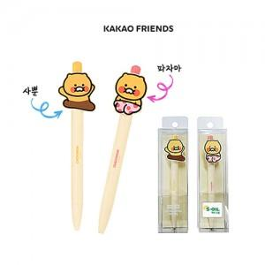

【상세/제작정보】

【인쇄/포장옵션】 | 실크 / 포장불가능

【공급단가】 | 수량 | 50~ | 100~ | 500~ | 1,000~ | 2,000~
*VAT별도 | 단가 | 3,010원 | 2,850원 | 2,710원 | 2,640원 | 2,590원

【상품 URL】 | https://www.synergygift.co.kr:443/src/goods_detail.php?gdno=44786

